3.2
voltar à página inicial |  |  |  | 3 - RESPOSTA
 | S | N | NA
 | x |  |  | 3.2 Deve ser confirmado o sucesso da transação/envio de informação
 |  |  |  | O sucesso de uma transação deve ser claramente comunicado ao utilizador através de uma mensagem de confirmação.

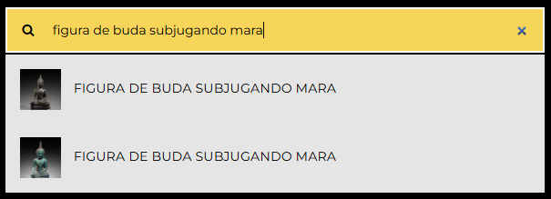
 | Listagem de evidências
 |  |  |  |  | Notas:
 |  |  |  |  | O site não tem qualquer formulário, mas os resultados da pesquisa confirmam o sucesso da transação.

4.1
voltar à página inicial |  |  |  | 4 - ERROS
 | S | N | NA
 | x |  |  | 4.1 A informação já introduzida deve poder ser corrigida a qualquer momento
 |  |  |  | Toda a informação já transmitida pelo utilizador numa sessão pode ser corrigida, em qualquer momento, antes da transação ser finalizada.

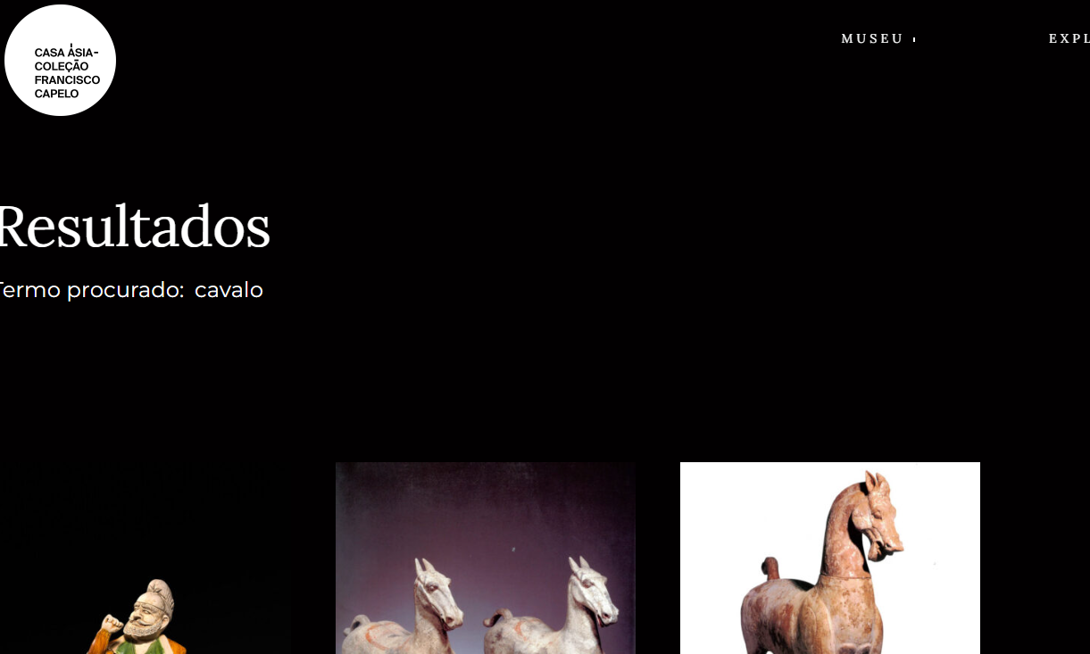
 | Listagem de evidências
 |  |  |  |  | Notas:
 |  |  |  |  | O site não tem qualquer formulário, mas a barra de pesquisa apresenta a mensagem de conteúdo não encontrado, e permite sempre uma nova pesquisa.

